导航菜单
1 | collapse属性为true，菜单项位置偏移，具有下级菜单的菜单项没有显示箭头图标 （本地和平台） | 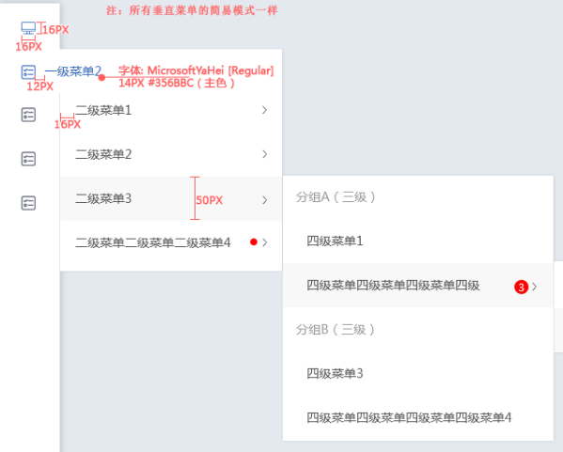 设计图 | 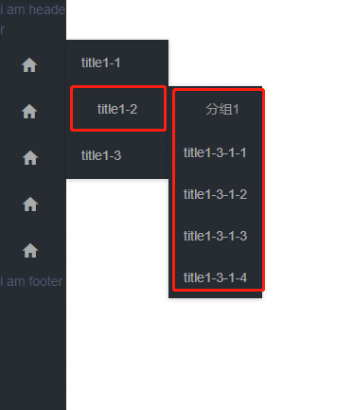
2 | 要求： 只有第一级菜单可以添加图标，鼠标经过展开后续菜单。 实际： 任意一级菜单都可以添加图标，鼠标必须点击才能展开后续菜单。 （平台和本地） | 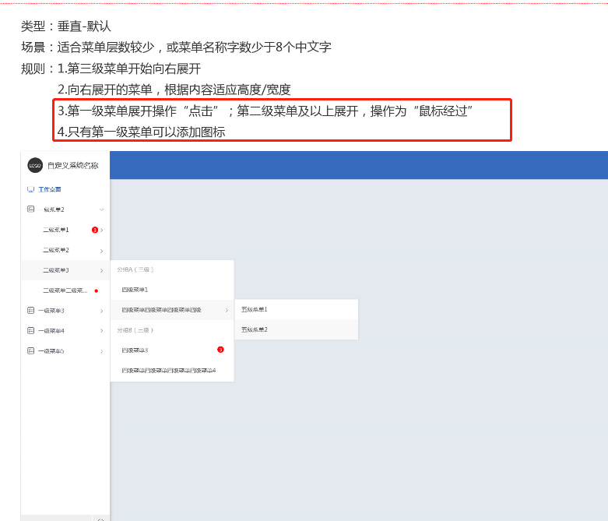 | 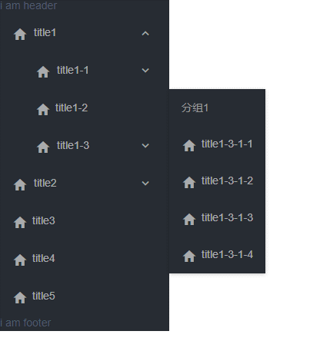
3 | 横向不折叠非手风琴，鼠标放置在三级菜单4-3-1上，无法显示下级菜单 （本地） | 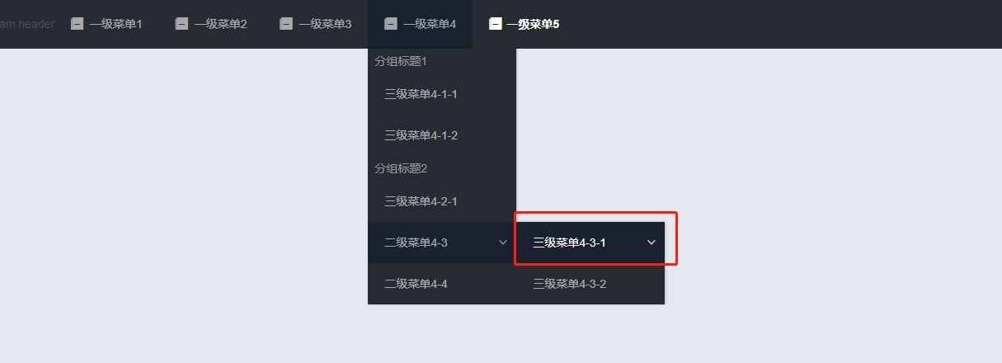
4 | 绑定字段名称不要有默认名称，防止没有绑定该字段而报错 | 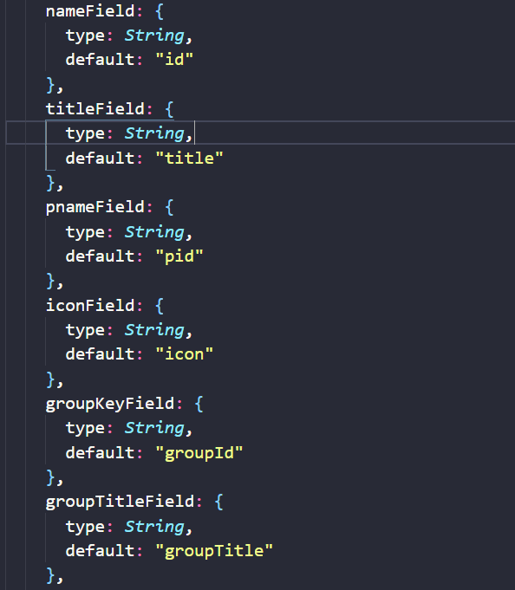
5 | 手风琴菜单，已展开的菜单，点击下面任意菜单项，菜单会折叠回去 （本地和平台）
6 | 实例代码中，添加open-names，菜单项位置偏移。菜单整体折叠后，再次打开，恢复正常 （平台和本地均有问题） | 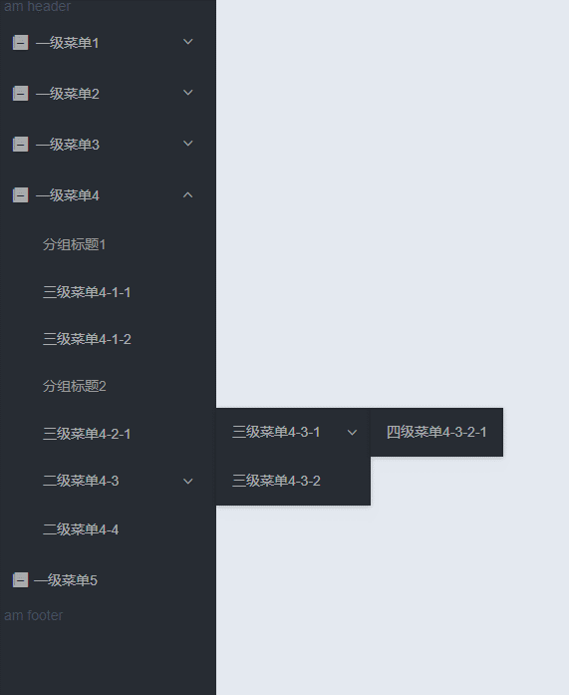 正常效果（未写open-names） | 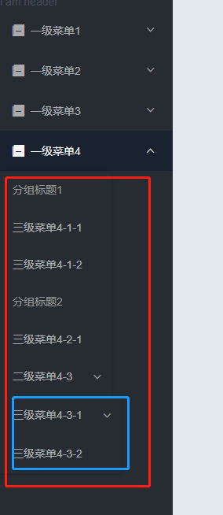 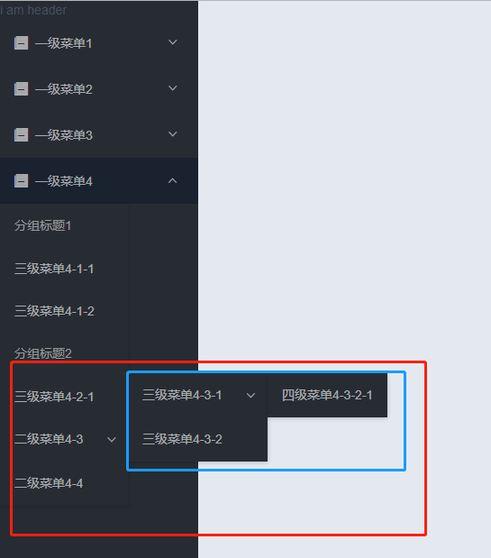 页面刚打开，open-names为 点击二级菜单4-3，三级菜单4-3-1跳动 分组菜单4和二级菜单4-3
7 | 添加默认激活项，页面加载后，上级菜单未打开，默认激活项高亮正常 （平台和本地） | 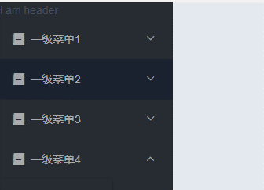 active-name为二级菜单1-1
8 | dataSource绑定实体数据，openNames和active-name均无效 （平台）
9 | dataSource绑定实体数据，openNames的值为一级菜单1，页面刷新菜单未打开。手动点击菜单1，打开菜单，on-open-change事件打印出来的open-menu的名称为空 （平台）
10 | item-extend 的插槽无效 （平台和本地）
11 | collapse为true时，展开某一项菜单，再点击尾部取消菜单折叠，位置偏移 （平台和本地） | 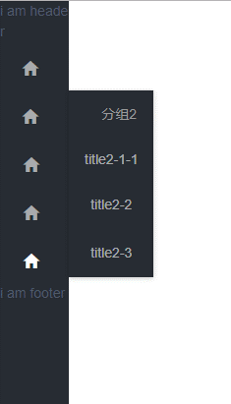 collapse为true，点击展开某项菜单 =》 | 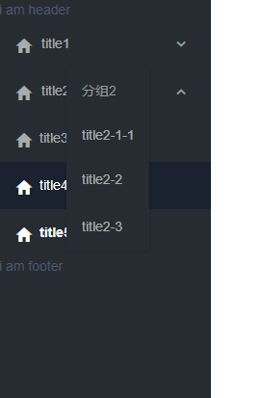 点击尾部小箭头，取消菜单折叠
12 | collapse为true时，首先点击尾部箭头取消菜单折叠，再打开某一项菜单，接着点击尾部箭头使菜单折叠，文字显示一半 （平台和本地） | 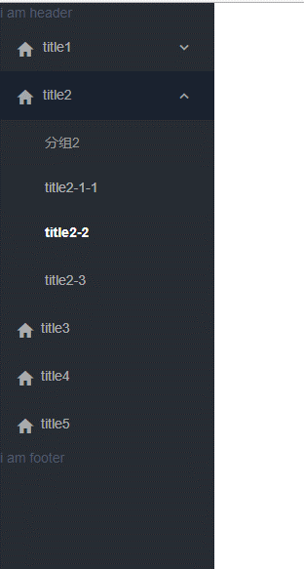 collapse为true时，首先点击尾部箭头取消菜单折叠，再打开某一项菜单, 选中某项菜单项 => | 点击尾部箭头使菜单折叠，文字显示一半
13 | arrordion值为false，非手风琴模式，依次打开各项菜单项，右侧菜单堆叠 （平台和本地） | 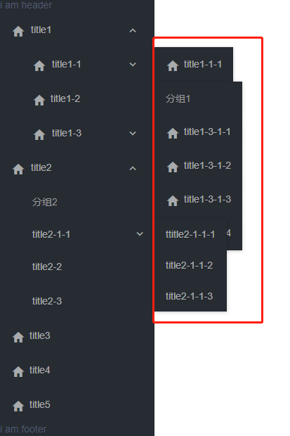
14 | arrordion值为false，collapse值为true，非手风琴模式，依次打开各项菜单项，右侧菜单堆叠 （平台和本地） | 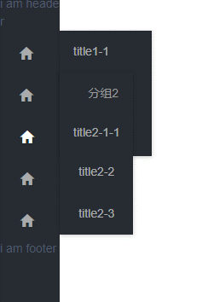
15 | 横向不折叠非手风琴，菜单项堆叠，并且页面报错 （平台） | 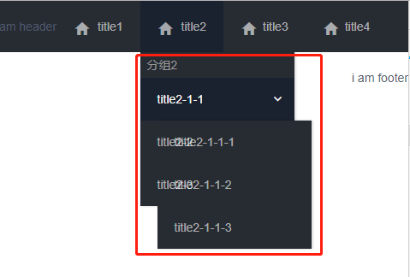
16 | 横向不折叠非手风琴，页面宽度变小时，菜单项被挤到第二行，且为白色 （本地） | 